Tabla
 |  |  |  |  | Índice de Capacidades Funcionales Municipales 2016

Año | Cve Entidad | Entidad federativa | Cve Entidad + Municipio | Municipio | Subíndice de capacidades para involucrar actores relevantes | Subíndice de capacidades para diagnosticar | Subíndice de capacidades para formular políticas y estrategias | Subíndice de capacidades para presupuestar, gestionar e implementar | Subíndice de capacidades para evaluar | Índice de Capacidades Funcionales | 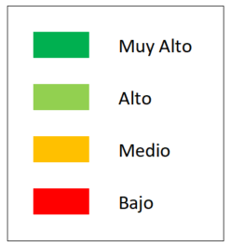
2016 | 3 | Baja California Sur | 3001 | Comondú | 0.100 | 0.100 | 0.333 | 0.489 | 0.200 | 0.240
2016 | 3 | Baja California Sur | 3002 | Mulegé | 0.000 | 0.100 | 1.000 | 0.311 | 0.100 | 0.290
2016 | 3 | Baja California Sur | 3003 | La Paz | 0.600 | 0.550 | 1.000 | 0.711 | 0.800 | 0.729
2016 | 3 | Baja California Sur | 3008 | Los Cabos | 0.700 | 0.100 | 0.333 | 0.600 | 0.000 | 0.306
2016 | 3 | Baja California Sur | 3009 | Loreto | 0.800 | 0.300 | 0.667 | 0.667 | 0.300 | 0.513
...

M2010
 | Índice de Capacidades Funcionales Municipales

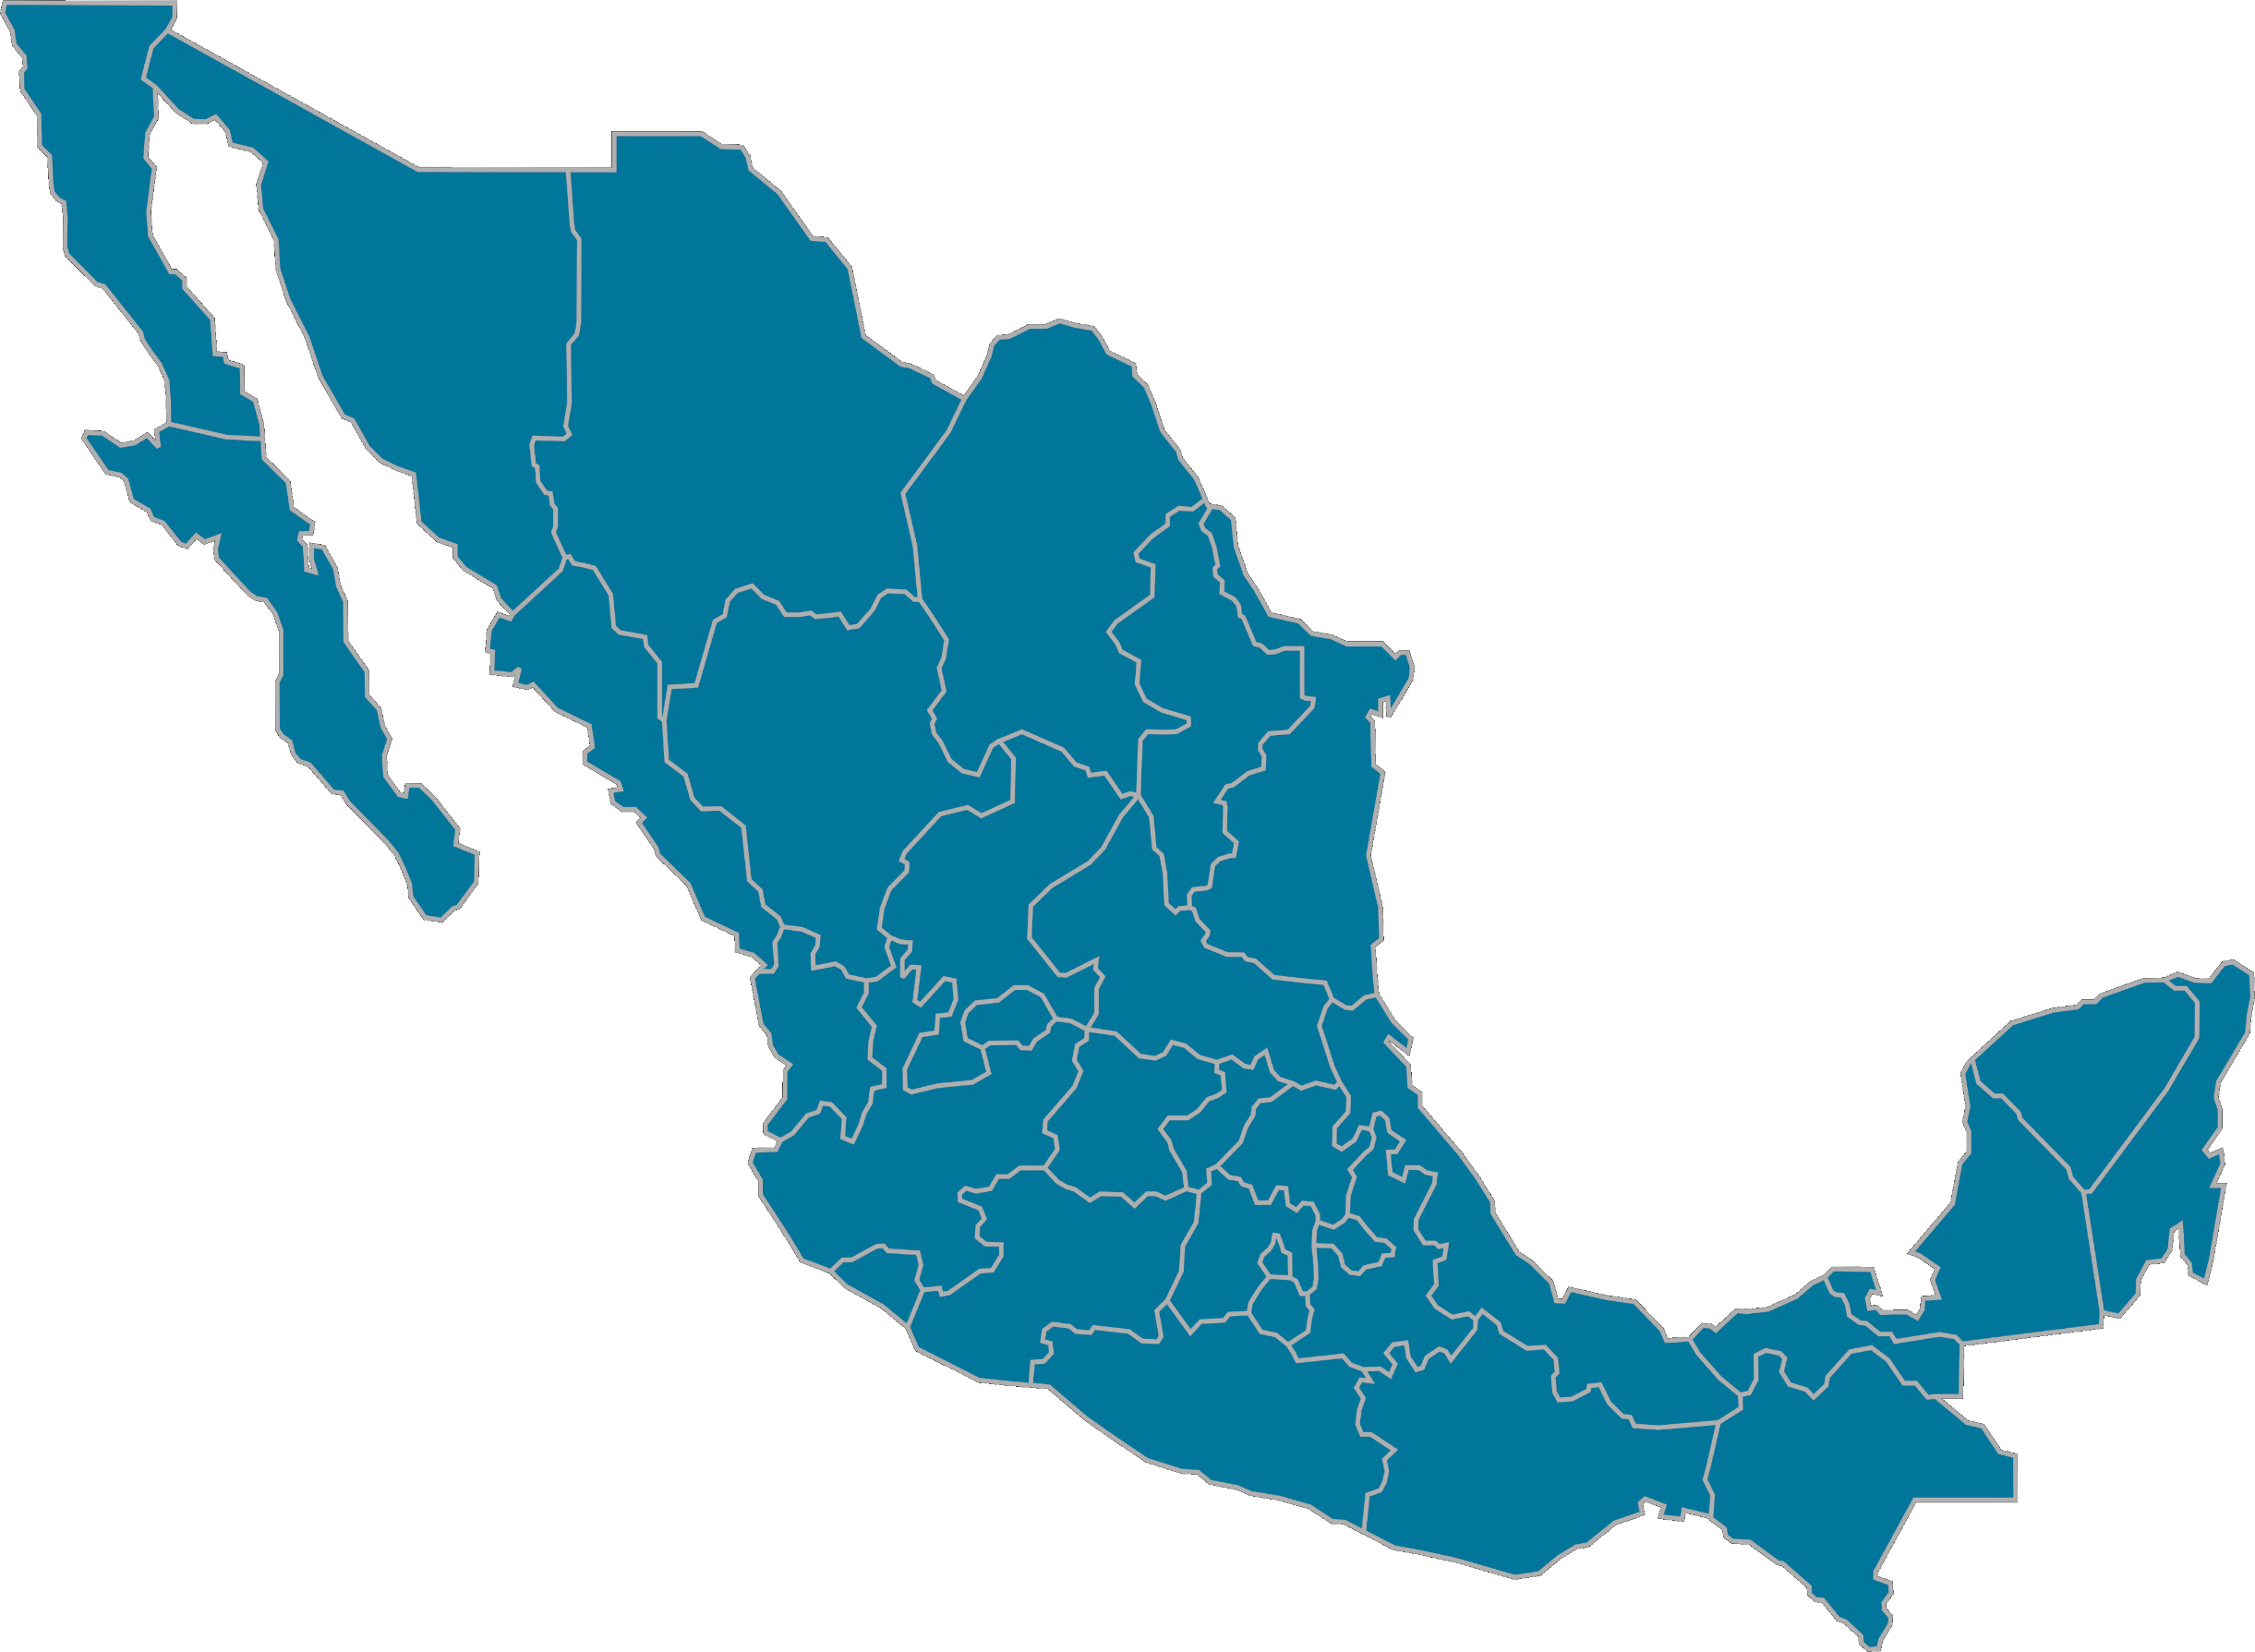
Selecciona en el mapa la entidad deseada

